tabel 1
Soort bronnen | Aantal | Procent
Boeken | 5 | 26%
Tijdschriften | 8 | 42%
Naslagwerk | 2 | 11%
Website | 3 | 16%
Andere | 1 | 5%
Totaal | 19 | 100%

tabel 2
Periode | Aantal
voor 1995 | 7
1995-1999 | 12
2000-2005 | 0
2006-2008 | 0
2009 | 0
2010 | 0
Totaal | 19

tabel 3
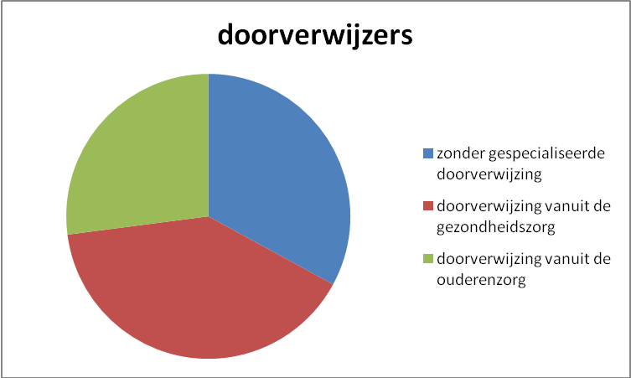
doorverwijzers | procent
zonder gespecialiseerde doorverwijzing | 28%
doorverwijzing vanuit de gezondheidszorg | 34%
doorverwijzing vanuit de ouderenzorg | 23%

